Sheet1
BẢNG THÔNG SỐ KỸ THUẬT CỦA VIDEO TUYÊN TRUYỀN LUẬT DÂN SỐ 2025

Thứ tự phân cảnh | Hình ảnh | Hoạt cảnh/bối cảnh | Voice | Prompt tạo video
1 |  | Hình ảnh là bản đồ Việt Nam phong cách hoạt hình 3D Pixar đầy màu sắc và sinh động. Các biểu tượng văn hóa – du lịch tiêu biểu của nhiều vùng miền được tái hiện trên cùng một không gian như ruộng bậc thang, chùa cổ, vịnh biển, cầu Rồng, phố cổ, thuyền buồm và các công trình kiến trúc đặc trưng. | Chào bà con phường Uông Bí, tỉnh Quảng Ninh! | Phong cách cinematic 3D Pixar hiện đại. Một chiếc máy bay hiện đại xuất hiện từ phía chân trời và bay dần vào đất liền Việt Nam. Camera chuyển động mượt mà theo sau máy bay, tạo cảm giác hành trình khám phá. Khi tiến gần bờ biển, khung cảnh chuyển dần sang bản đồ địa hình 3D miniature phong cách low-poly của Quảng Ninh với núi non xanh mướt, rừng thông, vịnh biển, các khu dân cư phát sáng và hệ thống giao thông hiện đại. Máy bay bay thấp qua các địa danh đặc trưng của Uông Bí, lướt ngang khu vực núi Yên Tử với chùa cổ trên đỉnh núi, tuyến cáp treo chạy xuyên sườn núi, ánh nắng vàng phủ lên thành phố. Trung tâm Uông Bí phát sáng rực rỡ giữa các tuyến đường và khu dân cư tạo cảm giác phát triển, hiện đại và đầy sức sống. Camera cinematic lia rộng toàn cảnh thành phố từ trên cao, sau đó hạ dần theo quỹ đạo máy bay. Máy bay nghiêng nhẹ, giảm tốc độ và hạ cánh mềm mại tại khu vực Uông Bí. Hiệu ứng volumetric light, ánh sáng bình minh ấm áp, atmosphere epic và truyền cảm hứng. Chuyển động camera điện ảnh, cực kỳ mượt mà, độ sâu không gian lớn, màu sắc tươi sáng, chi tiết cao, cinematic realism kết hợp hoạt hình Pixar 3D, ultra HD, 4K, tỷ lệ 16:9.
2 |  | Hình ảnh thể hiện bản đồ mô phỏng 3D của thành phố Uông Bí – Quảng Ninh theo phong cách low poly hiện đại. Tổng thể bản đồ nổi bật với hiệu ứng ánh sáng vàng phát ra từ khu vực trung tâm đô thị, tạo cảm giác thành phố đang bừng sáng và phát triển mạnh mẽ.
3 | 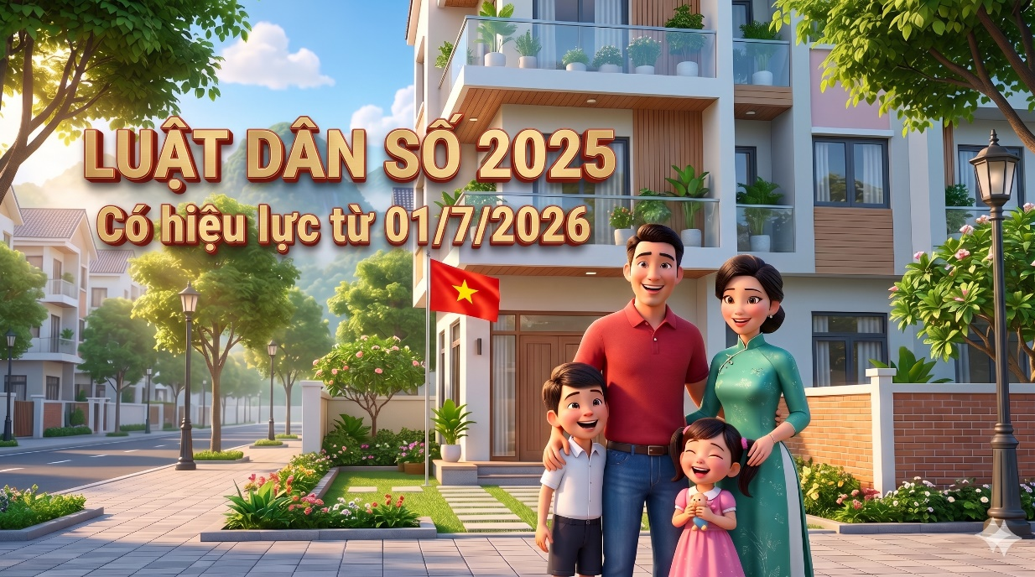 | Hình ảnh thể hiện một gia đình Việt Nam hạnh phúc đứng trước ngôi nhà hiện đại trong khu đô thị xanh sạch đẹp. Cả gia đình vui vẻ trò chuyện, cười tươi dưới ánh nắng ban mai ấm áp, tạo cảm giác bình yên, gần gũi và tràn đầy yêu thương. | Từ ngày 01/7/2026, Luật Dân số số 113/2025/QH15 có hiệu lực từ ngày 01/07/2026. Đây là luật rất quan trọng, mang đến nhiều quyền lợi mới cho các gia đình | Phong cách hoạt hình 3D Pixar hiện đại, khung cảnh buổi sáng mùa hè đầy nắng tại khu đô thị xanh sạch đẹp ở Việt Nam. Một gia đình Việt Nam gồm bố, mẹ và hai con nhỏ đứng trước ngôi nhà phố hiện đại, cùng trò chuyện vui vẻ và cười đùa hạnh phúc. Người bố mặc áo polo đỏ nhẹ nhàng cúi xuống xoa đầu con trai, người mẹ mặc áo dài xanh dịu dàng trò chuyện với con gái nhỏ đang cười khúc khích ôm thú bông. Các thành viên nhìn nhau với ánh mắt yêu thương, biểu cảm tự nhiên và gần gũi. Camera cinematic chuyển động chậm và mượt mà, mở đầu bằng góc rộng toàn cảnh khu phố với hàng cây xanh, ánh nắng xuyên qua tán lá và núi non phía xa. Sau đó camera tiến gần gia đình, lia qua từng gương mặt và cử chỉ thân mật. Lá cờ Việt Nam trước nhà tung bay nhẹ trong gió, cây cối đung đưa tự nhiên. Ánh sáng ban ngày ấm áp, soft lighting, volumetric sunlight, không khí yên bình và hạnh phúc. Chuyển động nhân vật mềm mại, tự nhiên, cinematic depth of field, ultra realistic Pixar-style animation, màu sắc tươi sáng, chất lượng cao, 4K, ultra HD, tỷ lệ 16:9. Âm thanh nền nhẹ nhàng với tiếng chim hót, tiếng lá cây xào xạc, tiếng cười trẻ nhỏ và cuộc trò chuyện ấm áp của gia đình.
4 | 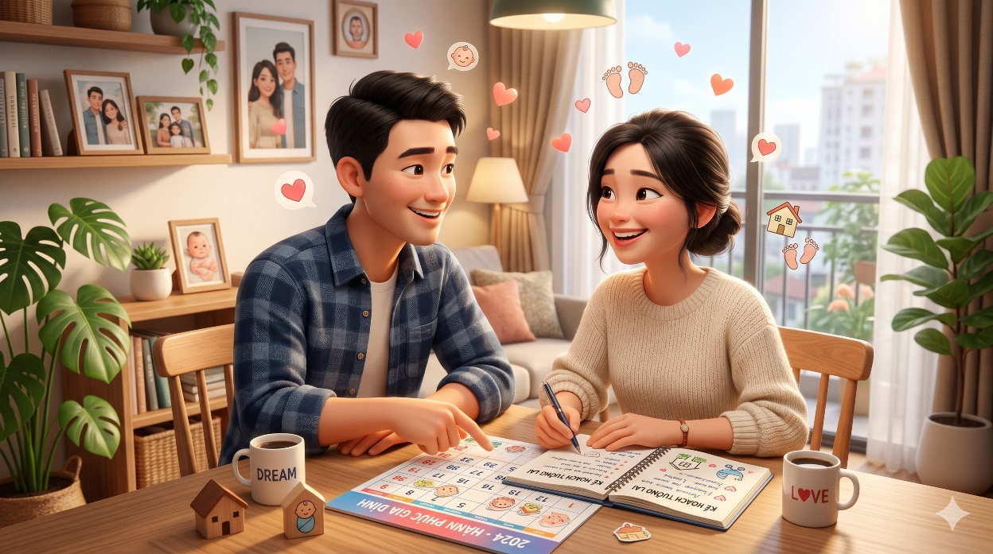 | Hình ảnh thể hiện cặp vợ chồng trẻ Việt Nam đang vui vẻ trò chuyện và cùng nhau lên kế hoạch cho tương lai gia đình trong không gian ấm cúng, hiện đại và đầy yêu thương. | Điều 13 Luật Dân số 2025 quy định mỗi cá nhân, cặp vợ chồng có quyền Quyết định về thời gian sinh con, số con và khoảng cách giữa các lần sinh phù hợp với lứa tuổi, tình trạng sức khỏe, điều kiện học tập, lao động, thu nhập và nuôi dạy con của mỗi cá nhân, cặp vợ chồng trên cơ sở bình đẳng | Phong cách hoạt hình 3D Pixar hiện đại, bối cảnh căn hộ gia đình Việt Nam ấm áp vào buổi chiều. Một cặp vợ chồng trẻ ngồi bên bàn gỗ, cùng trò chuyện vui vẻ và trao đổi về kế hoạch xây dựng gia đình. Trên bàn có sổ ghi chú, lịch kế hoạch và các biểu tượng gia đình nhỏ xinh. Người chồng mỉm cười nhẹ nhàng, chỉ vào cuốn sổ kế hoạch, người vợ vừa ghi chú vừa gật đầu đồng ý. Hai người nhìn nhau với ánh mắt yêu thương, thể hiện sự đồng thuận và tôn trọng lẫn nhau trong việc quyết định tương lai gia đình. Camera cinematic chuyển động chậm, lia qua gương mặt, bàn tay và các chi tiết trong căn phòng như ảnh gia đình, cây xanh và ánh nắng từ cửa sổ. Các icon trái tim, em bé và ngôi nhà xuất hiện nhẹ nhàng tạo cảm giác tích cực, hạnh phúc. Nội dung truyền tải: “Mỗi cá nhân, cặp vợ chồng có quyền quyết định về thời gian sinh con, số con và khoảng cách giữa các lần sinh.” Ánh sáng mềm mại, không khí gần gũi, chuyển động tự nhiên, cinematic depth of field, ultra HD, 4K, tỷ lệ 16:9.
5 | 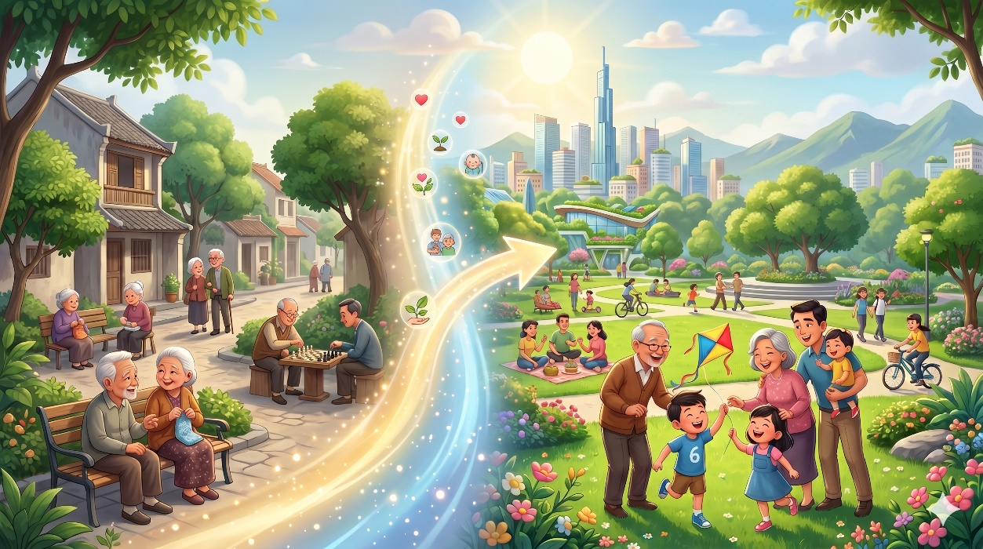 | Hình ảnh thể hiện sự chuyển đổi từ xã hội già hóa sang xã hội trẻ hóa, hiện đại và năng động, nơi các thế hệ cùng chung sống hạnh phúc trong không gian xanh, phát triển và tràn đầy sức sống. |  | Phong cách hoạt hình 3D Pixar hiện đại, mở đầu với khung cảnh khu dân cư yên bình có nhiều người cao tuổi đang sinh hoạt, trò chuyện và chơi cờ dưới những tán cây xanh. Ánh sáng nhẹ nhàng, không khí chậm rãi và bình yên. Một dải ánh sáng mềm mại xuất hiện ở trung tâm khung hình, tạo hiệu ứng chuyển đổi thời gian và phát triển xã hội. Camera cinematic di chuyển theo luồng ánh sáng, dần chuyển sang khung cảnh thành phố hiện đại với công viên xanh, gia đình trẻ, trẻ em vui chơi, người dân tập thể dục và các hoạt động cộng đồng sôi động. Các thế hệ cùng xuất hiện hài hòa: ông bà vui đùa cùng cháu nhỏ, cha mẹ trẻ chăm sóc con, thanh niên đạp xe và sinh hoạt ngoài trời. Thành phố phía xa hiện đại, xanh sạch và đầy sức sống, tượng trưng cho quá trình trẻ hóa dân số và nâng cao chất lượng cuộc sống. Camera chuyển động mượt mà, lia rộng toàn cảnh công viên và khu đô thị, ánh nắng ban ngày rực rỡ, volumetric light, cinematic depth of field, màu sắc tươi sáng và tích cực. Ultra HD, 4K, hoạt hình Pixar cinematic, tỷ lệ 16:9.
6 |  | Hình ảnh thể hiện niềm vui và hạnh phúc của gia đình trẻ khi nhận được cơ hội an cư tại khu nhà ở xã hội hiện đại, xanh sạch và phát triển. Không gian đô thị văn minh với cây xanh, khu vui chơi trẻ em và cộng đồng sinh hoạt sôi động tượng trưng cho cuộc sống ổn định, tương lai tươi sáng và sự gắn kết hạnh phúc giữa các thế hệ. | Các cặp vợ chồng sinh đủ 02 con đẻ trở lên sẽ được Nhà nước ưu tiên khi mua, thuê mua hoặc thuê nhà ở xã hội. Chính sách này đặc biệt áp dụng tại các thành phố lớn và vùng có mức sinh thấp | Phong cách hoạt hình 3D Pixar hiện đại, mở đầu với khung cảnh khu nhà ở xã hội xanh mát dưới ánh nắng ban ngày rực rỡ. Camera cinematic lia nhẹ qua những tòa chung cư hiện đại, công viên nhỏ, trẻ em vui chơi và người dân sinh hoạt trong không khí vui vẻ, yên bình. Ở trung tâm khung hình, một gia đình trẻ gồm bố mẹ và hai con nhỏ đứng trước cổng khu nhà ở xã hội, nở nụ cười hạnh phúc. Người cha cầm giấy chứng nhận mua nhà, cả gia đình vui vẻ nhìn nhau đầy tự hào và xúc động. Những đứa trẻ cười đùa, chạy nhảy xung quanh trong không gian xanh sạch và an toàn. Camera bắt đầu chuyển động mượt mà theo bước chân của gia đình khi họ cùng nhau bước vào khu căn hộ mới. Người mẹ nắm tay con trai nhỏ, bé gái tung tăng đi bên cạnh, cả gia đình vừa đi vừa cười nói vui vẻ. Xung quanh là cư dân thân thiện, trẻ em chơi cầu trượt, người lớn tập thể dục và sinh hoạt cộng đồng tạo cảm giác ấm áp, gắn kết. Khi gia đình tiến gần vào tòa nhà, ánh nắng chiếu xuyên qua hàng cây tạo hiệu ứng volumetric light mềm mại. Camera cinematic quay chậm khoảnh khắc cả gia đình nhìn lên căn hộ mới với ánh mắt đầy hy vọng và hạnh phúc. Thành phố hiện đại phía xa với nhiều mảng xanh và không gian sống văn minh tượng trưng cho tương lai ổn định và chất lượng cuộc sống ngày càng nâng cao. Camera lia rộng toàn cảnh khu đô thị hiện đại, màu sắc tươi sáng, tích cực, cinematic depth of field, chuyển động tự nhiên và cảm xúc. Ultra HD, 4K, hoạt hình Pixar cinematic, tỷ lệ 16:9.
7 | 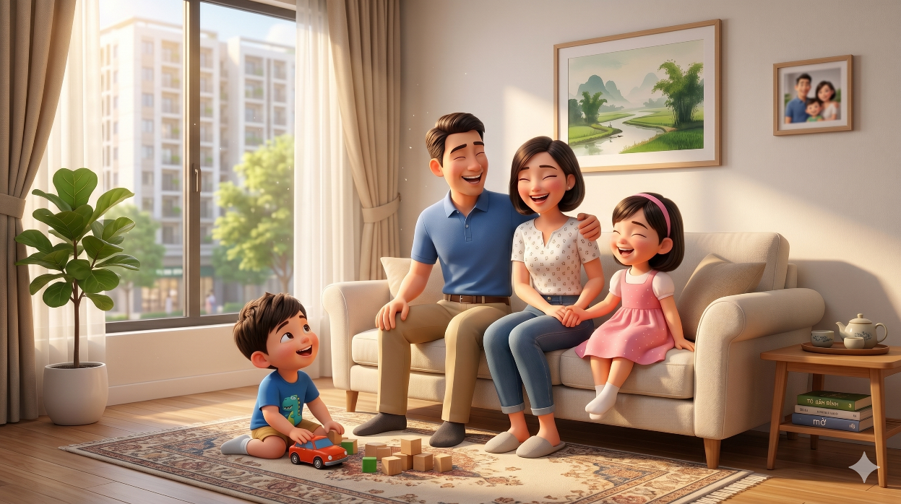 | Hình ảnh thể hiện khoảnh khắc hạnh phúc và ấm áp của một gia đình trẻ trong không gian sống hiện đại, tiện nghi và ngập tràn ánh sáng tự nhiên. Cha mẹ và các con cùng quây quần vui đùa, trò chuyện bên nhau trong căn hộ mới, tạo nên bầu không khí yêu thương, gắn kết và bình yên của tổ ấm gia đình |  | Phong cách hoạt hình 3D Pixar hiện đại, mở đầu với khung cảnh căn hộ ấm cúng ngập tràn ánh nắng buổi sáng. Ánh sáng tự nhiên chiếu qua khung cửa sổ lớn, tạo hiệu ứng mềm mại trên sàn gỗ và nội thất hiện đại. Không gian yên bình với cây xanh trong phòng, tranh treo tường nhẹ nhàng và bầu không khí gia đình đầy hạnh phúc. Ở trung tâm khung hình, một gia đình trẻ gồm bố mẹ và hai con nhỏ đang quây quần bên nhau trên sofa phòng khách. Người cha và người mẹ cười vui vẻ khi trò chuyện cùng các con. Bé gái ngồi cạnh mẹ cười rạng rỡ, trong khi cậu bé nhỏ chơi xe đồ chơi trên thảm và liên tục nhìn lên bố mẹ với ánh mắt háo hức, hạnh phúc. Camera cinematic chuyển động chậm và mượt mà quanh căn phòng, ghi lại những khoảnh khắc tự nhiên: cha mẹ nhìn nhau trìu mến, các con cười đùa, cả gia đình cùng bật cười trong không khí vui vẻ và ấm áp. Những tia nắng nhẹ xuyên qua rèm cửa tạo hiệu ứng volumetric light lung linh, làm nổi bật cảm giác bình yên của tổ ấm. Camera tiến gần hơn vào khuôn mặt từng thành viên để thể hiện cảm xúc chân thật và sự gắn kết gia đình. Ngoài cửa sổ là khung cảnh khu đô thị xanh hiện đại, tượng trưng cho cuộc sống ổn định và tương lai tươi sáng. Cuối cảnh quay, cả gia đình cùng ngồi sát bên nhau, cười vui hạnh phúc trong ánh nắng dịu nhẹ. Màu sắc tươi sáng, tích cực, cinematic depth of field, chuyển động tự nhiên, cảm xúc chân thật, hoạt hình Pixar cinematic. Ultra HD, 4K, tỷ lệ 16:9
8 | 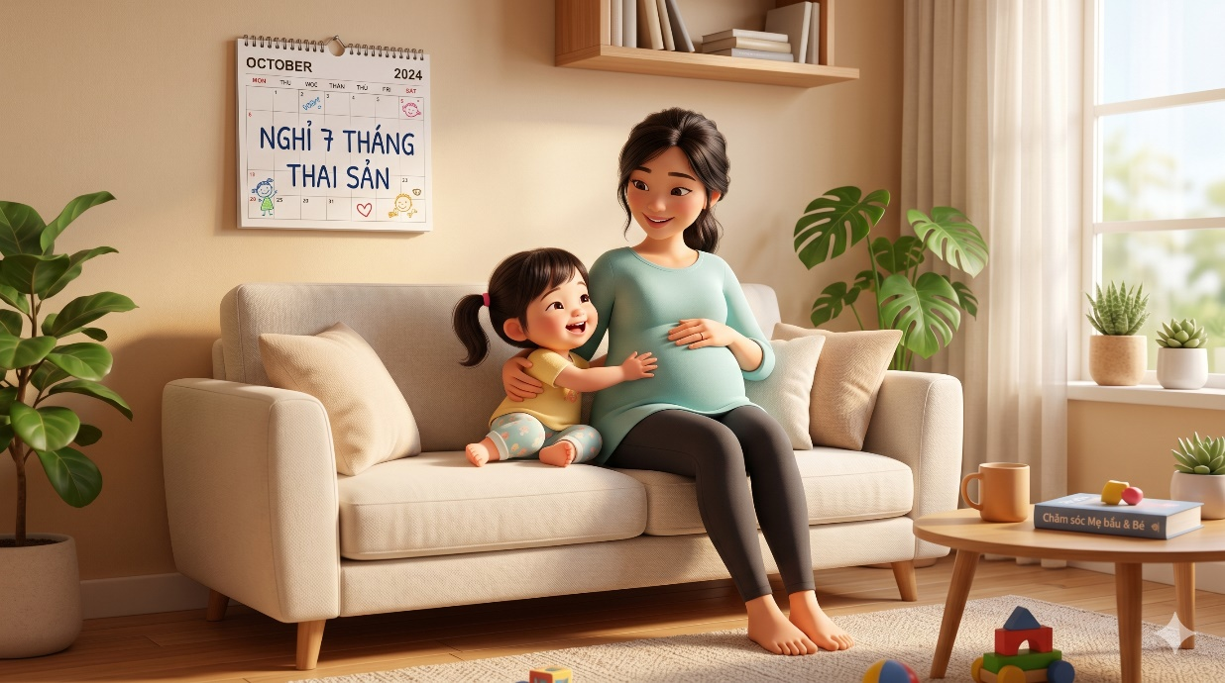 | Hình ảnh thể hiện niềm hạnh phúc và sự an tâm của lao động nữ trong thời gian mang thai và chăm sóc con nhỏ khi được hưởng chính sách nghỉ thai sản 07 tháng cho lần sinh con thứ hai | Luật cũng chăm lo tốt hơn cho mẹ và bé: Lao động nữ khi sinh con thứ hai được nghỉ 07 tháng thai sản. Lao động nam được nghỉ 10 ngày làm việc để cùng vợ chăm sóc con | Phong cách hoạt hình 3D Pixar hiện đại, khung cảnh căn hộ gia đình ấm áp vào buổi sáng với ánh nắng nhẹ chiếu qua cửa sổ lớn. Một người mẹ mang thai ngồi trên sofa, dịu dàng ôm cô con gái nhỏ đang cười vui vẻ bên cạnh. Trên tường là tờ lịch ghi dòng chữ “Nghỉ 7 tháng thai sản”, thể hiện chính sách hỗ trợ lao động nữ sinh con thứ hai. Camera cinematic chuyển động chậm quanh căn phòng, ghi lại những khoảnh khắc yêu thương giữa mẹ và con: bé gái ôm mẹ, áp tai vào bụng bầu và cười hạnh phúc, người mẹ vuốt tóc con đầy trìu mến. Không gian xung quanh hiện đại, sạch đẹp với cây xanh, đồ chơi trẻ em và ánh sáng tự nhiên tạo cảm giác bình yên, tích cực. Cuối cảnh quay, hai mẹ con tựa vào nhau mỉm cười trong ánh nắng dịu nhẹ, thể hiện sự an tâm, hạnh phúc và ý nghĩa nhân văn của chính sách thai sản dành cho lao động nữ. Hoạt hình Pixar cinematic, màu sắc tươi sáng, volumetric light, cinematic depth of field, chuyển động mượt mà, Ultra HD, 4K, tỷ lệ 16:9.
9 | 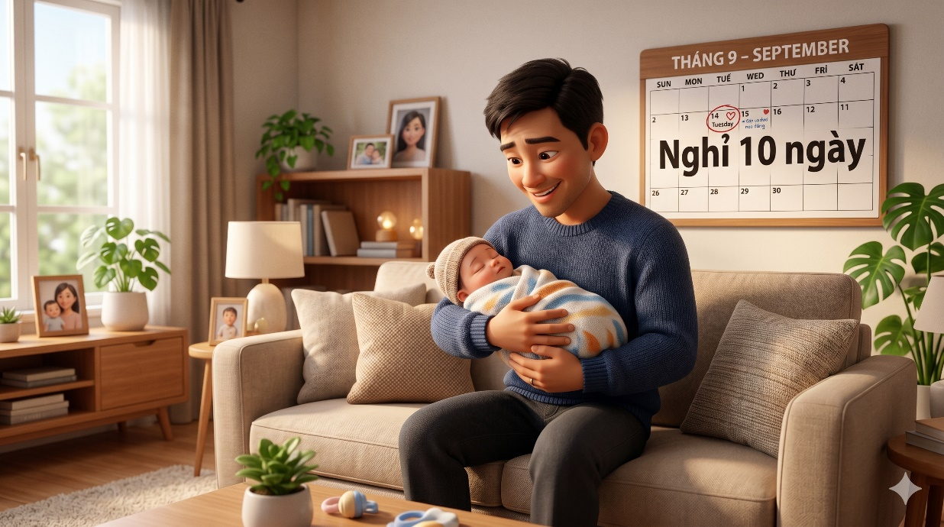 | Hình ảnh thể hiện sự gắn kết yêu thương và trách nhiệm của người cha trong thời gian chăm sóc con nhỏ khi được nghỉ 10 ngày làm việc để đồng hành cùng vợ sau sinh. Không gian gia đình ấm áp, hiện đại cùng khoảnh khắc người cha âu yếm bế con. |  | Phong cách hoạt hình 3D Pixar hiện đại, mở đầu với khung cảnh căn hộ gia đình ấm áp vào buổi sáng. Ánh nắng nhẹ chiếu qua cửa sổ lớn, tạo không gian yên bình và đầy cảm xúc. Trong phòng khách hiện đại, một người cha trẻ đang ngồi trên sofa, nhẹ nhàng bế em bé sơ sinh trong vòng tay với ánh mắt hạnh phúc và trìu mến. Trên tường phía sau là tờ lịch có dòng chữ “Nghỉ 10 ngày”, nhấn mạnh chính sách lao động nam được nghỉ làm việc để cùng vợ chăm sóc con sau sinh. Camera cinematic chuyển động chậm quanh căn phòng, ghi lại những khoảnh khắc tự nhiên và ấm áp: người cha nhẹ nhàng ru con ngủ, mỉm cười nhìn em bé, khẽ đung đưa vòng tay đầy yêu thương. Không gian xung quanh có cây xanh, ảnh gia đình và nội thất hiện đại tạo cảm giác bình yên, gần gũi. Ánh sáng tự nhiên kết hợp volumetric light làm nổi bật cảm xúc hạnh phúc của người cha trong những ngày đầu chăm sóc con nhỏ. Cuối cảnh quay, camera tiến gần vào khuôn mặt người cha và em bé đang ngủ ngoan trong vòng tay, thể hiện sự gắn kết gia đình, trách nhiệm của người cha và ý nghĩa nhân văn của chính sách hỗ trợ lao động nam chăm sóc con cùng vợ. Hoạt hình Pixar cinematic, màu sắc ấm áp, cinematic depth of field, chuyển động mượt mà tự nhiên, Ultra HD, 4K, tỷ lệ 16:9
10 | 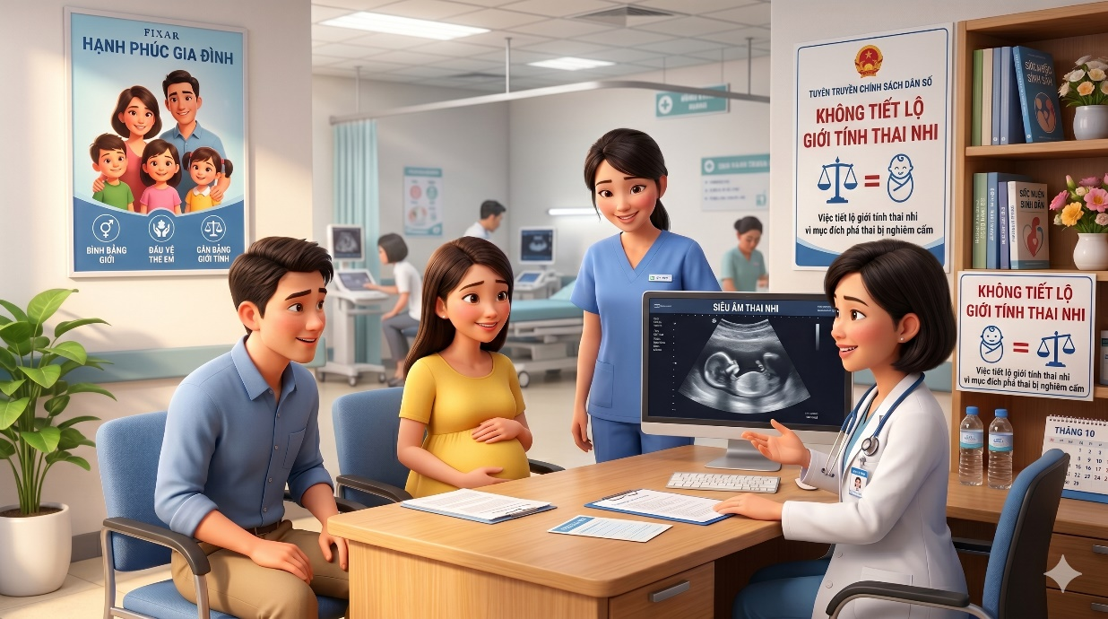 | Hình ảnh thể hiện hoạt động tư vấn y tế và tuyên truyền về quy định siết chặt việc lựa chọn giới tính thai nhi, góp phần nâng cao nhận thức cộng đồng về bình đẳng giới. | Luật siết chặt việc lựa chọn giới tính thai nhi. Bác sĩ, nhân viên y tế tiết lộ giới tính thai nhi nhằm mục đích phá thai sẽ bị đình chỉ hành nghề. Toàn dân cùng xây dựng văn hóa ‘Không trọng nam hơn nữ’ | Phong cách hoạt hình 3D Pixar hiện đại, khung cảnh phòng khám sản khoa sạch đẹp và chuyên nghiệp. Một bác sĩ đang tư vấn cho cặp vợ chồng trẻ về thai kỳ và quy định không lựa chọn giới tính thai nhi. Trên tường là các poster tuyên truyền về bình đẳng giới và nghiêm cấm tiết lộ giới tính thai nhi. Camera cinematic chuyển động nhẹ quanh phòng khám, ghi lại khoảnh khắc bác sĩ giải thích, cặp vợ chồng chăm chú lắng nghe và mỉm cười đồng thuận. Màn hình siêu âm hiển thị hình ảnh em bé khỏe mạnh, nhấn mạnh thông điệp chăm sóc thai nhi an toàn và bình đẳng. Ánh sáng nhẹ nhàng, màu sắc tươi sáng, không khí thân thiện và tích cực. Hoạt hình Pixar cinematic, cinematic depth of field, Ultra HD, 4K, tỷ lệ 16:9
11 |  | Hình ảnh thể hiện quy định xử lý nghiêm đối với bác sĩ, nhân viên y tế tiết lộ giới tính thai nhi nhằm mục đích phá thai, góp phần bảo vệ cân bằng giới tính khi sinh, nâng cao đạo đức nghề nghiệp và xây dựng xã hội công bằng, văn minh |  | Phong cách hoạt hình 3D Pixar hiện đại, khung cảnh bệnh viện và phòng khám sản khoa chuyên nghiệp. Một bác sĩ đang nhận quyết định đình chỉ hành nghề từ cơ quan quản lý y tế vì hành vi tiết lộ giới tính thai nhi nhằm mục đích phá thai. Bên cạnh là cặp vợ chồng trẻ với vẻ mặt lo lắng, phía sau là các poster tuyên truyền về bảo vệ cân bằng giới tính khi sinh và nghiêm cấm tiết lộ giới tính thai nhi. Camera cinematic chuyển động chậm quanh căn phòng, ghi lại khoảnh khắc nghiêm túc nhưng mang tính giáo dục và nhân văn. Màn hình siêu âm hiển thị hình ảnh thai nhi khỏe mạnh, nhấn mạnh thông điệp bảo vệ sự sống và bình đẳng giới. Ánh sáng chân thực, màu sắc hài hòa, không khí nghiêm túc nhưng tích cực. Hoạt hình Pixar cinematic, cinematic depth of field, Ultra HD, 4K, tỷ lệ 16:9.
12 |  | Hình ảnh thể hiện chính sách hỗ trợ an sinh xã hội của Nhà nước dành cho các gia đình, phụ nữ và trẻ em nhằm nâng cao chất lượng cuộc sống, khuyến khích phát triển dân số bền vững và xây dựng xã hội hạnh phúc, công bằng, nhân văn | Nhà nước có gói hỗ trợ tài chính cụ thể cho: Phụ nữ sinh đủ 02 con trước 35 tuổi, phụ nữ dân tộc thiểu số rất ít người, và phụ nữ sinh con tại các địa phương có mức sinh thấp | Phong cách hoạt hình 3D Pixar hiện đại, mở đầu với khung cảnh thiên nhiên và thành phố Việt Nam tươi đẹp dưới bầu trời xanh trong. Ở trung tâm khung hình, biểu tượng “Hỗ trợ an sinh xã hội” phát sáng nhẹ nhàng, cùng hình ảnh bàn tay lớn trao hỗ trợ tài chính và sự chăm lo đến các gia đình. Camera cinematic chuyển động mềm mại qua nhiều nhóm gia đình khác nhau: mẹ trẻ hạnh phúc bế con nhỏ, gia đình dân tộc thiểu số vui vẻ bên nhau, người mẹ ở vùng có mức sinh thấp dịu dàng chăm sóc em bé. Các biểu tượng về giáo dục, y tế, nhà ở và phúc lợi xã hội xuất hiện xung quanh, tượng trưng cho sự hỗ trợ toàn diện của Nhà nước. Không khí ấm áp, tích cực và đầy hy vọng. Ánh sáng rực rỡ, màu sắc tươi sáng, cinematic depth of field, volumetric light, chuyển động mượt mà tự nhiên. Hoạt hình Pixar cinematic, Ultra HD, 4K, tỷ lệ 16:9.
13 |  | Hình ảnh thể hiện chính sách hỗ trợ của Nhà nước dành cho phụ nữ sinh đủ hai con trước 35 tuổi, góp phần chăm lo đời sống gia đình, khuyến khích phát triển dân số bền vững và xây dựng xã hội hạnh phúc, ổn định |  | Phong cách hoạt hình 3D Pixar hiện đại, khung cảnh khu dân cư xanh sạch và yên bình dưới ánh nắng ban ngày. Một gia đình trẻ gồm bố mẹ và hai con nhỏ vui vẻ đứng trước ngôi nhà của mình. Từ phía trước, bàn tay tượng trưng cho Nhà nước trao hỗ trợ tài chính cùng thông điệp hỗ trợ phụ nữ sinh đủ hai con trước 35 tuổi. Camera cinematic chuyển động nhẹ quanh gia đình, ghi lại khoảnh khắc cha mẹ hạnh phúc nhìn các con cười đùa, em bé được mẹ bế trên tay và cậu bé nhỏ ôm lấy gia đình đầy vui vẻ. Các biểu tượng trái tim, chăm sóc trẻ em và an sinh xã hội xuất hiện phát sáng quanh khung hình, tạo cảm giác tích cực và nhân văn. Ánh sáng rực rỡ, màu sắc tươi sáng, không khí hạnh phúc và đầy hy vọng. Chuyển động mượt mà tự nhiên, cinematic depth of field, volumetric light. Hoạt hình Pixar cinematic, Ultra HD, 4K, tỷ lệ 16:9
14 |  | Hình ảnh thể hiện chính sách hỗ trợ của Nhà nước dành cho phụ nữ và gia đình dân tộc thiểu số, góp phần nâng cao đời sống, thúc đẩy bình đẳng, yêu thương và phát triển bền vững tại vùng miền núi và nông thôn |  | Phong cách hoạt hình 3D Pixar hiện đại, khung cảnh vùng núi Tây Bắc Việt Nam xanh tươi với ruộng bậc thang, bản làng và thiên nhiên hùng vĩ dưới ánh nắng rực rỡ. Một gia đình dân tộc thiểu số gồm bố mẹ và con nhỏ mặc trang phục truyền thống đang vui vẻ đứng trước ngôi nhà sàn. Từ phía trước, bàn tay tượng trưng cho Nhà nước trao hỗ trợ tài chính và chính sách an sinh cho gia đình. Camera cinematic chuyển động nhẹ quanh các nhân vật, ghi lại khoảnh khắc cha mẹ mỉm cười hạnh phúc, bé gái chắp tay vui mừng và cả gia đình nhìn nhau đầy hy vọng. Các biểu tượng về bình đẳng, chăm sóc gia đình, y tế và phát triển cộng đồng xuất hiện phát sáng quanh khung hình, tạo cảm giác nhân văn và tích cực. Không khí ấm áp, gần gũi và tràn đầy niềm tin vào tương lai. Ánh sáng tự nhiên, màu sắc tươi sáng, volumetric light, cinematic depth of field, chuyển động mượt mà tự nhiên. Hoạt hình Pixar cinematic, Ultra HD, 4K, tỷ lệ 16:9
15 |  | Hình ảnh thể hiện chính sách hỗ trợ của Nhà nước dành cho phụ nữ và gia đình tại vùng có mức sinh thấp, góp phần nâng cao chất lượng dân số, xây dựng gia đình hạnh phúc và phát triển xã hội bền vững, hiện đại. |  | Phong cách hoạt hình 3D Pixar hiện đại, khung cảnh đô thị xanh và hiện đại tại Việt Nam dưới ánh nắng rực rỡ. Một gia đình trẻ gồm bố mẹ và hai con nhỏ vui vẻ đứng trong công viên thành phố. Từ phía trước, bàn tay tượng trưng cho Nhà nước trao hỗ trợ tài chính và chính sách an sinh cho gia đình. Camera cinematic chuyển động nhẹ quanh gia đình, ghi lại khoảnh khắc cha mẹ mỉm cười hạnh phúc, em bé cười vui trong vòng tay mẹ và cậu bé nhỏ háo hức nhìn xung quanh. Các biểu tượng về phúc lợi xã hội, chăm sóc trẻ em, nhà ở và phát triển dân số bền vững xuất hiện phát sáng quanh khung hình. Không khí tích cực, hiện đại và đầy hy vọng. Ánh sáng tự nhiên kết hợp volumetric light, màu sắc tươi sáng, cinematic depth of field, chuyển động mượt mà tự nhiên. Hoạt hình Pixar cinematic, Ultra HD, 4K, tỷ lệ 16:9.
16 | 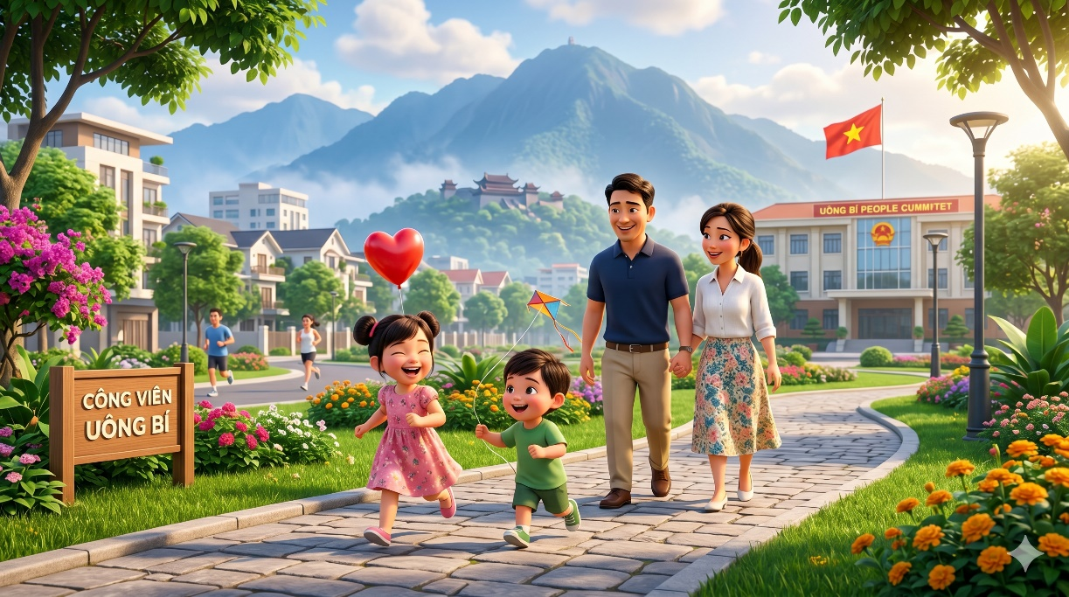 | Hình ảnh thể hiện khoảnh khắc hạnh phúc của một gia đình trẻ cùng nhau đi dạo trong công viên xanh mát, nơi cha mẹ và con trẻ tận hưởng cuộc sống bình yên, gắn kết yêu thương và tràn đầy niềm vui trong không gian đô thị hiện đại | Luật Dân số 2025 chính là sự quan tâm của Đảng và Nhà nước đối với các gia đình Việt Nam. Hãy chủ động tìm hiểu và thực hiện đúng quy định để vừa đảm bảo quyền lợi gia đình, vừa góp phần xây dựng dân số Việt Nam khỏe mạnh, bền vững. Cùng nhau xây dựng gia đình hạnh phúc! Luật Dân số 2025 – Vì tương lai dân tộc | Phong cách hoạt hình 3D Pixar hiện đại, mở đầu với khung cảnh công viên xanh sạch và yên bình dưới ánh nắng ban mai. Một gia đình trẻ gồm bố mẹ và hai con nhỏ vui vẻ đi dạo trên con đường lát đá giữa những hàng cây và vườn hoa rực rỡ. Camera cinematic chuyển động mượt mà theo bước chân của gia đình. Hai đứa trẻ chạy nhảy phía trước, cười đùa vui vẻ với quả bóng bay và chong chóng nhỏ trên tay, trong khi bố mẹ nắm tay nhau đi phía sau với nụ cười hạnh phúc. Xung quanh là không gian đô thị hiện đại, núi non phía xa và người dân đang thư giãn, tập thể dục trong công viên. Ánh sáng tự nhiên rực rỡ, màu sắc tươi sáng, không khí bình yên và đầy sức sống. Camera lia rộng toàn cảnh công viên và tiến gần vào những khoảnh khắc gia đình cười vui bên nhau, tạo cảm giác ấm áp và gắn kết. Hoạt hình Pixar cinematic, volumetric light, cinematic depth of field, Ultra HD, 4K, tỷ lệ 16:9.
17 | 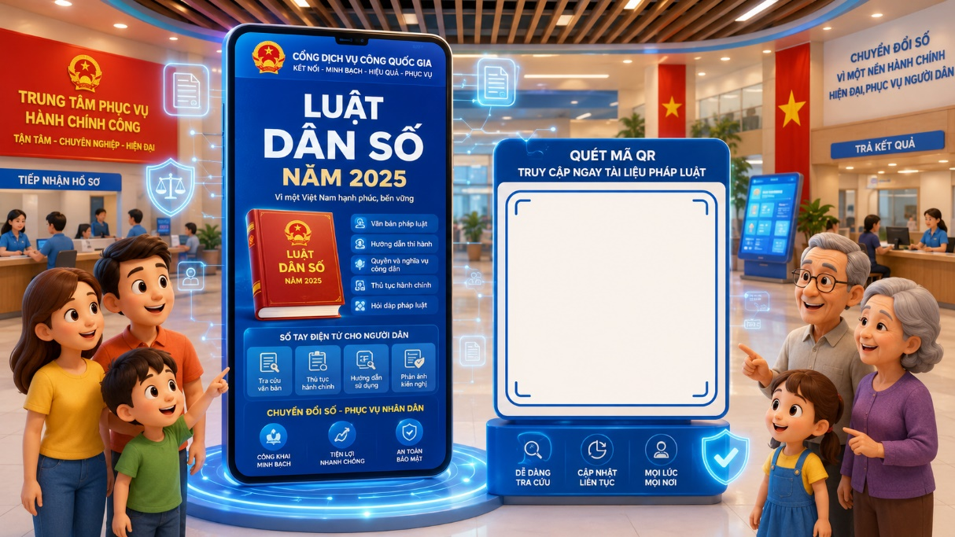  | Hình ảnh thể hiện người dân chủ động quét mã QR để tìm hiểu thông tin về Luật Dân số năm 2025 thông qua nền tảng số hiện đại, góp phần nâng cao nhận thức pháp luật, tăng cường tiếp cận thông tin nhanh chóng và xây dựng xã hội số văn minh, tiện ích |  | Phong cách hoạt hình 3D Pixar hiện đại, khung cảnh trung tâm hành chính công thông minh với không gian hiện đại, ánh sáng rực rỡ và màn hình công nghệ số nổi bật. Ở trung tâm là bảng thông tin điện tử về Luật Dân số năm 2025 cùng mã QR lớn để người dân dễ dàng truy cập tài liệu pháp luật. Camera cinematic chuyển động nhẹ quanh khu vực, ghi lại khoảnh khắc các gia đình, người lớn tuổi và trẻ em vui vẻ sử dụng điện thoại quét mã QR để tìm hiểu thông tin. Sau khi quét mã, giao diện pháp luật điện tử hiện lên với các biểu tượng về dân số, gia đình và dịch vụ công trực tuyến. Không khí hiện đại, thân thiện và tích cực, thể hiện sự chuyển đổi số phục vụ người dân. Ánh sáng xanh công nghệ kết hợp volumetric light, cinematic depth of field, chuyển động mượt mà tự nhiên. Hoạt hình Pixar cinematic, Ultra HD, 4K, tỷ lệ 16:9
18 | 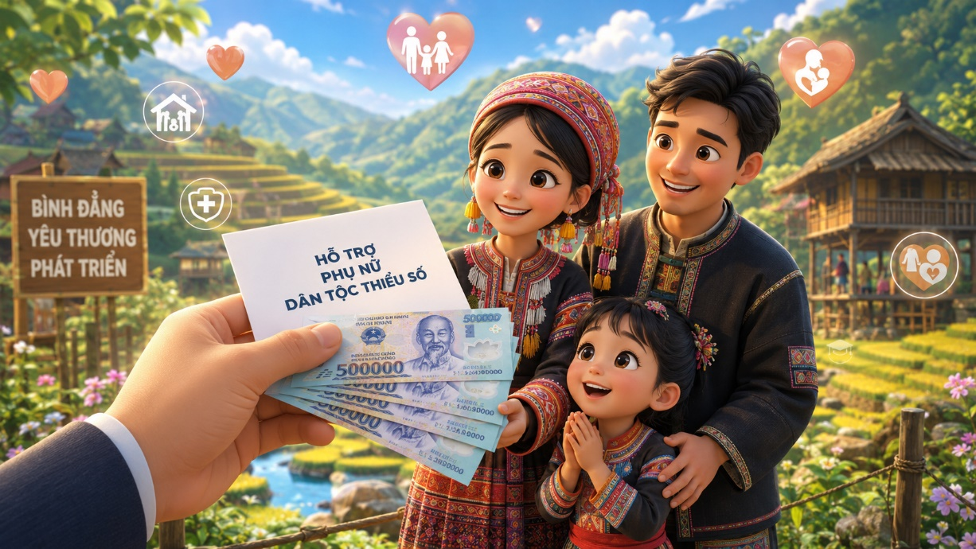  | Hình ảnh thể hiện thông điệp ‘Cùng nhau xây dựng gia đình hạnh phúc – Vì tương lai dân tộc’ theo tinh thần Luật Dân số 2025, với các thế hệ cùng nắm tay vui vẻ trong không gian đô thị xanh, hiện đại và tràn đầy yêu thương. Hình ảnh tượng trưng cho sự gắn kết gia đình, phát triển dân số bền vững và tương lai tươi sáng của đất nước |  | Phong cách hoạt hình 3D Pixar hiện đại, mở đầu với khung cảnh công viên xanh rộng lớn giữa thành phố hiện đại dưới ánh nắng rực rỡ. Trên bầu trời xuất hiện dòng chữ phát sáng: ‘Luật Dân số 2025 – Cùng nhau xây dựng gia đình hạnh phúc! Vì tương lai dân tộc’. Camera cinematic chuyển động mượt mà theo bước chân của đại gia đình nhiều thế hệ gồm ông bà, cha mẹ và trẻ nhỏ đang nắm tay nhau vui vẻ chạy bộ và đi dạo trong công viên. Trẻ em cười đùa hạnh phúc, ông bà mỉm cười hiền hậu, cha mẹ nhìn nhau đầy yêu thương trong không khí ấm áp và tích cực. Các biểu tượng phát sáng về gia đình, trẻ em, nhà ở và phát triển bền vững xuất hiện nhẹ nhàng quanh khung hình, tượng trưng cho cuộc sống hạnh phúc và xã hội văn minh. Thành phố hiện đại phía xa cùng không gian xanh sạch tạo cảm giác tương lai phát triển bền vững và tràn đầy hy vọng. Ánh sáng tự nhiên rực rỡ, volumetric light, cinematic depth of field, màu sắc tươi sáng, chuyển động mềm mại tự nhiên. Hoạt hình Pixar cinematic, Ultra HD, 4K, tỷ lệ 16:9.

